报关要素
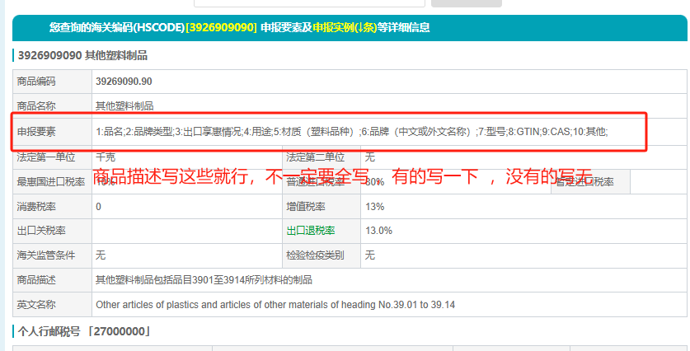
HS码查询链接：https://www.i5a6.com/hscode/ 复制到浏览器打开

